Z Altman
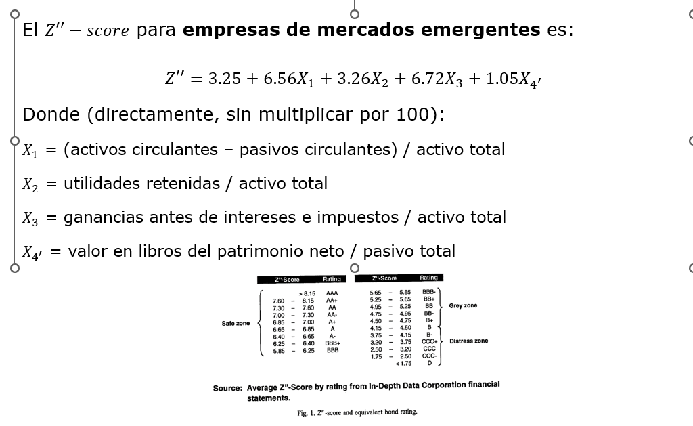
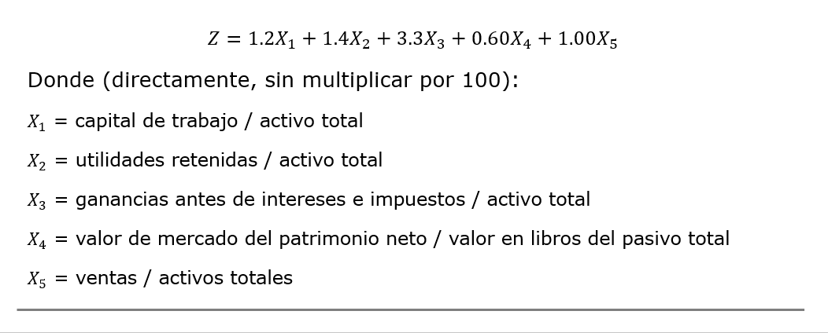
 |  |  |  | Z-Altman
 |  |  |  |  |  |  |  |  |  |  |  |  |  | X1 | x2 | x3 | x4 | x5 | Z-altman |  |  | Z Altman | Calidad Crediticia | Probabilidad de incumplimiento
 |  |  |  |  |  |  |  |  |  |  |  |  | Toyota Motor | 0.081670360524 | 0.38291347294 | 0.069429511433 | 0.74682833967 | 0.51320524757 | 1.8245029338 |  | Toyota Motor | 1.8245029338 | CCC | 26%
 |  |  |  |  |  |  |  |  |  |  |  | mercados emergentes | Alibaba Group | 0.13230208837 | 0.35775875209 | 0.070141395733 | 1.4141272978 |  | 7.2403790735 |  | Alibaba Group | 7.2403790735 | AAA | 0% | Table 26. Global corporate average cumulative default rates by rating modifier (1981 to 2023) (%)
 |  |  |  |  |  |  |  |  |  |  |  |  | LVMH | 0.12505896351 | 0.07658567838 | 0.12566443955 | 0.92316112084 |  | 6.1338403228 |  | LVMH | 6.1338403228 | BBB+ | 1% |  | --Time horizon (years)--
 |  |  |  |  |  |  |  |  |  |  |  |  | BMW | 0.037312899721 | 0.35368673557 | 0.040599021683 | 0.30157502335 | 0.50176525659 | 1.3566239516 |  | BMW | 1.3566239516 | CCC | 26% | Rating | 1 | 2 | 3 | 4 | 5 | 6 | 7 | 8 | 9 | 10 | 11 | 12 | 13 | 14 | 15
 |  |  |  |  |  |  |  |  |  |  |  |  |  |  |  |  |  |  |  |  |  |  |  |  | AAA | 0 | 0.03 | 0.13 | 0.23 | 0.34 | 0.44 | 0.49 | 0.57 | 0.62 | 0.68 | 0.7 | 0.73 | 0.75 | 0.81 | 0.86
 |  |  |  |  |  |  |  |  |  |  |  |  |  |  |  |  |  |  |  |  |  |  |  |  | AA+ | 0 | 0.04 | 0.04 | 0.09 | 0.14 | 0.18 | 0.23 | 0.28 | 0.33 | 0.38 | 0.44 | 0.49 | 0.55 | 0.6 | 0.66
 |  |  |  |  |  |  |  |  |  |  |  |  |  |  |  |  |  |  |  |  |  |  |  |  | AA | 0.02 | 0.03 | 0.08 | 0.21 | 0.34 | 0.45 | 0.57 | 0.67 | 0.75 | 0.84 | 0.91 | 0.96 | 1.05 | 1.11 | 1.16
 |  |  |  |  |  |  |  |  |  |  |  |  |  |  |  |  |  |  |  |  |  |  |  |  | AA- | 0.02 | 0.07 | 0.15 | 0.21 | 0.28 | 0.37 | 0.43 | 0.49 | 0.55 | 0.61 | 0.66 | 0.71 | 0.72 | 0.76 | 0.8
 |  |  |  |  |  |  |  |  |  |  |  |  |  |  |  |  |  |  |  |  |  |  |  |  | A+ | 0.04 | 0.08 | 0.17 | 0.28 | 0.37 | 0.45 | 0.54 | 0.63 | 0.74 | 0.86 | 0.96 | 1.08 | 1.2 | 1.35 | 1.48
 |  |  |  |  |  |  |  |  |  |  |  |  |  |  |  |  |  |  |  |  |  |  |  |  | A | 0.05 | 0.12 | 0.19 | 0.29 | 0.4 | 0.55 | 0.7 | 0.83 | 0.99 | 1.17 | 1.31 | 1.42 | 1.52 | 1.58 | 1.71
 |  |  |  |  |  |  |  |  |  |  |  |  |  |  |  |  |  |  |  |  |  |  |  |  | A- | 0.05 | 0.14 | 0.22 | 0.32 | 0.44 | 0.57 | 0.76 | 0.9 | 1.01 | 1.11 | 1.21 | 1.33 | 1.44 | 1.53 | 1.61
 |  |  |  |  |  |  |  |  |  |  |  |  |  |  |  |  |  |  |  |  |  |  |  |  | BBB+ | 0.09 | 0.24 | 0.43 | 0.61 | 0.81 | 1.04 | 1.21 | 1.41 | 1.66 | 1.9 | 2.11 | 2.26 | 2.43 | 2.63 | 2.84
 |  | Datos de yahoo finance de 31/03/2026 |  |  |  |  |  |  |  |  |  |  |  |  |  |  |  |  |  |  |  |  |  |  | BBB | 0.14 | 0.34 | 0.53 | 0.84 | 1.14 | 1.45 | 1.74 | 2.02 | 2.31 | 2.59 | 2.88 | 3.11 | 3.32 | 3.44 | 3.64
 |  |  |  |  |  |  |  |  |  |  | stockholders equity |  |  |  |  |  |  |  |  |  |  |  |  |  | BBB- | 0.21 | 0.62 | 1.15 | 1.75 | 2.36 | 2.89 | 3.36 | 3.8 | 4.15 | 4.48 | 4.81 | 5.1 | 5.37 | 5.76 | 6.07
 |  | Capital de trabajo | Utilidades Retenidas | EBIT | Activo total | Valor de mercado | Valor en libros de pasivo | Ventas | Total current assets | Total current liabilities | Valor en libros de patrimonio |  |  | Capital de trabajo | Utilidades Retenidas | EBIT | Activo total | Valor de mercado | Valor en libros de pasivo | Ventas | Total current assets | Total current liabilities | Valor en libros de patrimonio |  | BB+ | 0.28 | 0.87 | 1.56 | 2.29 | 3.02 | 3.74 | 4.35 | 4.76 | 5.25 | 5.75 | 6.1 | 6.53 | 6.94 | 7.24 | 7.71
Yenes | Toyota Motor | 7,644,456,000,000 | 35,841,218,000,000 | 6,498,696,000,000 | 93,601,350,000,000 | 265,842,000,000 | 56,722,436,000,000 | 48,036,704,000,000 | 37,078,676,000,000 | 29,434,220,000,000 |  |  | Toyota Motor | 47,972,739,253 | 224,921,355,507 | 40,782,529,024 | 587,394,728,585 | 265,842,000,000 | 355,961,317,854 | 301,454,057,107 | 232,687,016,003 | 184,714,276,749 |  |  | BB | 0.45 | 1.4 | 2.72 | 3.92 | 5.17 | 6.2 | 7.14 | 7.99 | 8.83 | 9.57 | 10.32 | 10.86 | 11.31 | 11.61 | 11.93
Chinese yuan | Alibaba Group | 238,703,000,000 | 645,478,000,000 | 126,551,000,000 | 1,804,227,000,000 | 324,783,000,000 | 714,121,000,000 | 1,016,744,000,000 | 674,049,000,000 | 435,346,000,000 | 1,009,858,000,000 |  | Alibaba Group | $35,805,450,000.00 | $96,821,700,000.00 | $18,982,650,000.00 | $270,634,050,000.00 | 324,783,000,000 | $107,118,150,000.00 | $152,511,600,000.00 | $101,107,350,000.00 | $65,301,900,000.00 | $151,478,700,000.00 |  | BB- | 0.88 | 2.74 | 4.68 | 6.67 | 8.41 | 10.07 | 11.48 | 12.87 | 13.98 | 14.91 | 15.62 | 16.35 | 16.99 | 17.6 | 18.16
Euros | LVMH | 17,763,000,000 | 10,878,000,000 | 17,849,000,000 | 142,037,000,000 | 240,992,000,000 | 73,088,000,000 | 80,807,000,000 | 48,179,000,000 | 30,416,000,000 | 67,472,000,000 |  | LVMH | $15,182,051,282.05 | $9,297,435,897.44 | $15,255,555,555.56 | $121,399,145,299.15 | $205,976,068,376.07 | $62,468,376,068.38 | $69,065,811,965.81 | $41,178,632,478.63 | $25,996,581,196.58 | $57,668,376,068.38 |  | B+ | 1.86 | 5.06 | 8.21 | 10.92 | 13.14 | 14.85 | 16.39 | 17.69 | 18.86 | 19.95 | 20.88 | 21.54 | 22.27 | 22.97 | 23.63
Euros | BMW | 9,924,000,000 | 94,069,000,000 | 10,798,000,000 | 265,967,000,000 | 50,683,000,000 | 168,061,000,000 | 133,453,000,000 | 91,648,000,000 | 81,724,000,000 |  |  | BMW | $8,482,051,282.05 | $80,400,854,700.85 | $9,229,059,829.06 | $227,322,222,222.22 | $43,318,803,418.80 | $143,641,880,341.88 | $114,062,393,162.39 | $78,331,623,931.62 | $69,849,572,649.57 |  |  | B | 2.73 | 6.44 | 9.79 | 12.6 | 14.88 | 16.88 | 18.25 | 19.26 | 20.21 | 21.15 | 21.75 | 22.37 | 22.84 | 23.22 | 23.66
 |  |  |  |  |  |  |  |  |  |  |  |  |  |  |  |  |  |  |  |  |  |  |  |  | B- | 5.33 | 11.35 | 16.13 | 19.58 | 22.19 | 24.05 | 25.48 | 26.59 | 27.42 | 28.1 | 29.05 | 29.66 | 30.16 | 30.71 | 31.16
 |  |  |  |  |  |  |  |  |  |  |  |  |  |  |  |  |  |  |  |  |  |  |  |  | CCC/C | 25.98 | 35.95 | 41.42 | 44.49 | 46.65 | 47.69 | 48.78 | 49.47 | 50.07 | 50.64 | 51.1 | 51.6 | 52.17 | 52.59 | 52.65
 |  | USD |  |  |  |  |  |  |  |  |  |  |  |  |  |  |  |  |  |  |  |  |  |  | Investment grade | 0.08 | 0.22 | 0.38 | 0.58 | 0.78 | 0.99 | 1.18 | 1.37 | 1.54 | 1.72 | 1.88 | 2.01 | 2.15 | 2.28 | 2.42
 | YEN | 159.35 | 21/04/2026 |  |  |  |  |  |  |  |  |  |  |  |  |  |  |  |  |  |  |  |  |  | Speculative grade | 3.52 | 6.77 | 9.56 | 11.83 | 13.7 | 15.22 | 16.46 | 17.5 | 18.42 | 19.27 | 19.98 | 20.58 | 21.14 | 21.64 | 22.12
 | Euro | 1.17 |  |  |  |  |  |  |  |  |  |  |  |  |  |  |  |  |  |  |  |  |  |  | All rated | 1.49 | 2.89 | 4.11 | 5.13 | 5.99 | 6.7 | 7.3 | 7.8 | 8.25 | 8.66 | 9.01 | 9.31 | 9.58 | 9.84 | 10.08
 | CNY | 0.15 |  |  |  |  |  |  |  |  |  |  |  |  |  |  |  |  |  |  |  |  |  |  | Sources: S&P Global Ratings Credit Research & Insights. S&P Global Market Intelligence's CreditPro®.
 |  |  |  |  |  |  |  |  |  |  |  |  |  |  |  |  |  |  |  |  |  |  |  |  | Fuente: https://www.spglobal.com/ratings/en/research/articles/240328-default-transition-and-recovery-2023-annual-global-corporate-default-and-rating-transition-study-13047827

